Feuil1
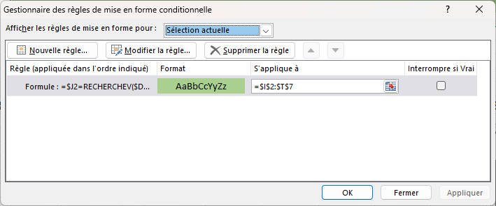
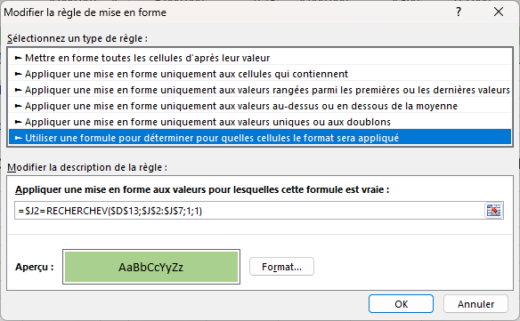
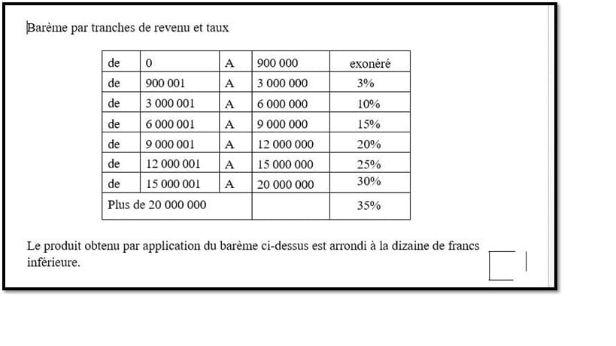
 |  | BASE |  |  |  | TAUX | Tranche Inf | Calcul différentes étapes |  |  |  |  |  |  | Total Ajout
 |  | De | 0 | A | 900,000 | 0.00 | 0 |  |  |  |  |  |  |  | 0
 |  | De | 900,001 | A | 3,000,000 | 0.03 | 900,000 | 0 |  |  |  |  |  |  | 0
 |  | De | 3,000,001 | A | 6,000,000 | 0.10 | 3,000,000 | 0 | 63,000 |  |  |  |  |  | 63,000
 |  | De | 6,000,001 | A | 9,000,000 | 0.15 | 6,000,000 | 0 | 63,000 | 300,000 |  |  |  |  | 363,000
 |  | De | 9,000,001 | A | 12,000,000 | 0.20 | 9,000,000 | 0 | 63,000 | 300,000 | 450,000 |  |  |  | 813,000
 |  | De | 12,000,001 | A | 15,000,000 | 0.25 | 12,000,000 | 0 | 63,000 | 300,000 | 450,000 | 600,000 |  |  | 1,413,000
 |  | De | 15,000,001 | A | 20,000,000 | 0.30 | 15,000,000 | 0 | 63,000 | 300,000 | 450,000 | 600,000 | 750,000 |  | 2,163,000
 |  | A partir de | 20,000,001 |  |  | 0.35 | 20,000,000 | 0 | 63,000 | 300,000 | 450,000 | 600,000 | 750,000 | 1,500,000 | 3,663,000

 |  |  | Tableaux nommés onglet FORMULES Gestionnaire de noms |  |  | Taux |  | de J2 à M9 - 4° colonne
 |  |  |  |  |  | Tranche_Inférieure |  | de J2 à N9 - 5° colonne
3,002,000 | 63,200.00 |  |  |  |  | Ajout |  | de J2 à U9 - 13° colonne
 |  | =(D13-RECHERCHEV(D13;Tranche_Inférieure;5;1))*RECHERCHEV(D13;Taux;4;1)+RECHERCHEV(D13;Ajout;13;1)

 | Avec une Mfc pour visualiser la ligne de calcul

